首页
 | 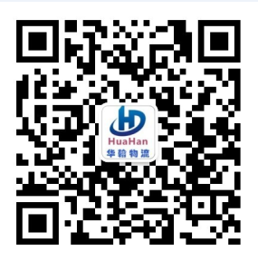 东莞华翰货运代理有限公司 华翰物流微信公众号
 | Dongguan Huahan logistics co., LTD |  |  |  |  | （统一社会信用代码：91441900084547117X）
东莞交货地址： | 东莞市长安镇莲峰北路14号1层

香港交货地址： | 香港新界青衣路 35-47 号嘉民领达中心 UG/F 3号鋪（只限香港中转交货）
联系人：雷先生，电话：13712415546 报价QQ：454226032 港前客服QQ:2849893151 财务QQ:2427319854
《价格动态》 | 1.美国海运包税专线下调
 | 2.美国UPS电池含税价格下调
 | 3.新增越南专线
渠道 | 渠道名称 | 渠道优势说明 | 价格变动 | 更新日期 | 材积方式 | 备注
主 推
美国专线 | 美国UPS双清包税特快 | 低至25/KG广州直飞，时效是3-6个工作日提取 | 下调 | 20180505 | 材积除6000 | 包税渠道
 | 美国UPS双清包税专线快件 | 低至23/KG,5-8工作日提取，1-2工作日派送 | 下调 | 20180505 | 材积除6000 | 包税渠道
 | 美国UPS双清包税专线带电 | 可走带电带磁产品，不加费用 | 上调 | 20180424 | 材积除6000 | 包税渠道
 | 美国双清包税专线(海运) | 美国普货及FBA包税双清业务,UPS派送,价格低至6/KG. | 下调 | 20180410 | 材积除6000 | 包税渠道
 | 美国快船双清专线(海运) | 开船后9-11工作日提取（海关查验时效不包括在内） | 不变 | 20180327 | 材积除6000 | 包税渠道
 | 美国电池含税专线价 | 香港飞，可走各类纯电池 | 下调 | 20180424 | 材积除6000 | 包税渠道
澳大利亚专线 | 澳大利亚海运双清不包税 | 海运门到门不包税． | 不变 | 20180122 | 1ＣＢＭ=500ＫＧ | 到门不包税渠道
越南专线双清到门 | 越南专线双清到门包税 | 门到门包税． | 新增 | 20180424 | 1ＣＢＭ=200ＫＧ | 到门包税渠道

